portada
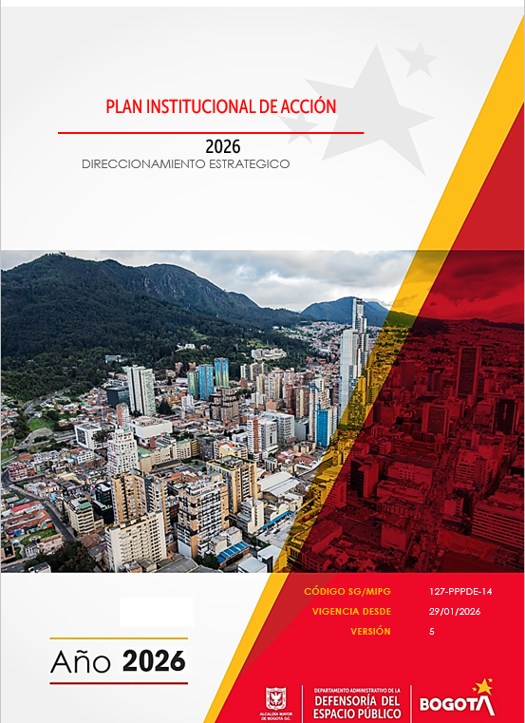

Seguimiento I Trimestre 2026
PLAN DE ACCIÓN INSTITUCIONAL 2026
Departamento Administrativo de la Defensoría del Espacio Público - DADEP
 |  |  |  |  |  |  |  |  |  |  |  |  |  |  |  |  |  |  |  | 127-PPPDE-12
 |  |  |  |  |  |  |  |  |  |  |  |  |  |  |  |  |  |  |  | 1
 |  |  |  |  |  |  |  |  |  |  |  |  |  |  |  |  |  |  |  | 2021-01-29

PROCESO: DIRECCIONAMIENTO ESTRATÉGICO |  |  |  |  |  |  |  | PROCESO Y/O DOCUMENTO: PLANEACIÓN Y GESTIÓN INSTITUCIONAL

 |  |  |  |  |  |  |  |  |  |  |  |  | SEGUIMIENTO I TRIMESTRE 2026
Objetivo Estratégico | Estrategia | Proceso | Proyecto de Inversión | Actividad 2024 - 2027 | Meta 2026 | Presupuesto inicial | Apropiación Disponible | Responsable | Tarea | Indicador tareas | Fórmula del indicador | Meta tarea | Ene |  | Feb |  | Mar |  | Monitoreo OAP
 |  |  |  |  |  |  |  |  |  |  |  |  | Programado | Ejecutado | Programado | Ejecutado | Programado | Ejecutado | Avance Actividad 2026 | Programado tarea | Ejecución tarea
1. Fomentar la aplicación de los diversos instrumentos de administración del patrimonio inmobiliario distrital y del espacio público, incluyendo proyectos de bienestar de y para la comunidad. | Alianzas público, privada y comunitaria | Defensa del Patrimonio Inmobiliario Distrital | 7928 - Consolidación de la defensa del espacio público y la apropiación del patrimonio inmobiliario de Bogotá D.C. | Realizar el 100% de asistencia técnica a las alcaldías locales y demás autoridades competentes en las accionesde recuperación de espacio público | Realizar el 100% de asistencia técnica a las alcaldías locales y demás autoridades competentes en las accionesde recuperación de espacio público | $ 11,818,818,000 | $ 11,850,475,000 | Subdirección de Gestion Inmobiliaria y del Espacio Público | Asistir a audiencias dentro de las querellas policivas en el trámite de la recuperación de espacio público, según la Ley 1801 de 2016. | Acciones de participación en audiencias dentro de las querellas policivas en el trámite de la recuperación de espacio público, según la Ley 1801 de 2016 realizadas | # de audiencias dentro de las querellas policivas en el trámite de la recuperación de espacio público, según la Ley 1801 de 2016 con participación / # de audiencias dentro de las querellas policivas en el trámite de la recuperación de espacio público, según la Ley 1801 de 2016 programadas. | 100% | 0.0% | 8.3% | 0.0% | 8.3% | 25.0% | 8.3% | 23.32% | 100% | 25.00%
 |  | Defensa del Patrimonio Inmobiliario Distrital |  |  |  |  |  | Subdirección de Gestion Inmobiliaria y del Espacio Público | Realizar informes técnicos para alcaldías locales e inspecciones de policía en el trámite de la recuperación de espacio público. | Informes técnicos para alcaldías locales e inspecciones de policía en el trámite de la recuperación de espacio público realizados. | # informes técnicos para alcaldías locales e inspecciones de policía en el trámite de la recuperación de espacio público realizados / # informes técnicos para alcaldías locales e inspecciones de policía en el trámite de la recuperación de espacio público programados | 100% | 0.0% | 0.0% | 0.0% | 0.0% | 25.0% | 25.0% |  | 100% | 25%
 |  | Defensa del Patrimonio Inmobiliario Distrital |  |  |  |  |  | Subdirección de Gestion Inmobiliaria y del Espacio Público | Adelantar procesos de recuperación de espacio público de manera voluntaria. | Procesos de recuperación de espacio público de manera voluntaria adelantados. | # de procesos de recuperación de espacio público de manera voluntaria realizados / # de procesos de recuperación de espacio público de manera voluntaria programados | 100% | 0.0% | 0.0% | 16.6% | 16.6% | 0.0% | 0.0% |  | 100% | 16.60%
 |  | Defensa del Patrimonio Inmobiliario Distrital |  |  |  |  |  | Subdirección de Gestion Inmobiliaria y del Espacio Público | Atender las solicitudes de apoyo logístico para la recuperación, revitalización y sostenibilidad del espacio público, y demás actividades de interés para el distrito capital. | Solicitudes de apoyo logistico para la recuperación, revitalización y sostenibilidad del espacio público | # de solicitudes de apoyo logístico para la recuperación, revitalización y sostenibilidad del espacio público/ # de solicitudes de apoyo logístico para la recuperación, revitalización y sostenibilidad del espacio público | 100% | 8.33% | 8.33% | 8.33% | 8.33% | 8.33% | 8.33% |  | 100% | 24.99%
 |  |  |  |  |  |  |  |  |  | Solicitudes de apoyo logistico para las actividades de formulación, interés cultural, deportivo y/o recreativo relacionados con la misionalidad del DADEP | # de solicitudes de apoyo logístico para las actividades de formulación, interés cultural, deportivo y/o recreativo relacionados con la misionalidad del DADEP/ # de solicitudes de apoyo logístico para las actividades de formulación, interés cultural, deportivo y/o recreativo relacionados con la misionalidad del DADEP | 100% | 8.33% | 0.00% | 8.33% | 16.66% | 8.33% | 8.33%
 |  | Defensa del Patrimonio Inmobiliario Distrital |  |  |  |  |  | Subdirección de Gestion Inmobiliaria y del Espacio Público | Proveer información actualizada del estado administrativo y técnico de los predios de competencia del DADEP mediante visitas de diagnóstico. | Documentos de información actualizada del estado administrativo y técnico de los predios de competencia del DADEP mediante visitas de diagnóstico. elaborados | # de documentos de información actualizada del estado administrativo y técnico de los predios de competencia del DADEP mediante visitas de diagnóstico elaborados / # de documentos de información actualizada del estado administrativo y técnico de los predios de competencia del DADEP mediante visitas de diagnóstico programados | 100% | 8.33% | 0.00% | 8.33% | 16.66% | 8.33% | 8.33% |  | 100% | 25%
 |  | Defensa del Patrimonio Inmobiliario Distrital |  | Intervenir 134.000 m2 de bienes de uso público y fiscales a cargo del DADEP con acciones de administración y mantenimiento | Intervenir 33.500 m2 de bienes de uso público y fiscales a cargo del DADEP con acciones de administración y mantenimiento | $ 2,472,774,000 | $ 2,608,217,000 | Subdirección de Gestion Inmobiliaria y del Espacio Público | Realizar la gestión de pago de los servicios públicos y de impuestos prediales a predios a cargo de la Entidad, mediante la presentación mensual de informes administrativos. | Matriz de pagos de servicios públicos actualizada | Una (1) matriz de pagos de servicios públicos actualizada / Una (1) matriz de matriz de pagos de servicios públicos creada | 100% | 8.33% | 8.33% | 8.33% | 8.33% | 8.33% | 8.33% | 4.999,71 m2 | 100% | 24.99%
 |  |  |  |  |  |  |  | Subdirección de Gestion Inmobiliaria y del Espacio Público | Realizar las acciones de mantenimiento rutinario, preventivo y correctivo a los predios a cargo de la entidad, mediante la presentación de informes técnicos. | Acciones de mantenimiento rutinario, preventivo y correctivo a los predios a cargo de la entidad realizados | # de acciones de mantenimiento rutinario, preventivo y correctivo a los predios a cargo de la entidad realizadas / # de acciones de mantenimiento rutinario, preventivo y correctivo a los predios a cargo de la entidad programadas | 100% | 8.33% | 8.33% | 8.33% | 8.33% | 8.33% | 8.33% |  | 100% | 24.99%
 |  | Administración del Patrimonio Inmobiliario Distrital |  | Adoptar 63 instrumentos de aprovechamiento del espacio público por parte de comunidades organizadas, asociaciones y ciudadanos en general, para el promover el uso del espacio público | Adoptar 9 instrumentos de aprovechamiento del espacio público por parte de comunidades organizadas, asociaciones y ciudadanos en general, para el promover el uso del espacio público | $ 3,143,682,000 | $ 3,076,582,000 | Subdirección de Gestion Inmobiliaria y del Espacio Público | Gestionar la totalidad de las solicitudes de administración, mantenimiento y aprovechamiento económico presentadas al DADEP | Solicitudes de administración, mantenimiento y aprovechamiento económico presentadas al DADEP gestionadas. | # de solicitudes de administración, mantenimiento y aprovechamiento económico presentadas al DADEP gestionadas / # de solicitudes de administración, mantenimiento y aprovechamiento económico presentadas al DADEP | 100% | 8.33% | 8.33% | 8.33% | 8.33% | 8.33% | 8.33% | 4 | 100% | 24.99%
 |  |  |  |  |  |  |  | Subdirección de Gestion Inmobiliaria y del Espacio Público | Elaborar el diagnóstico de las zonas con el fin de determinar la viabilidad de entrega en administración, mantenimiento y aprovechamiento económico. | Diagnósticos de las zonas con el fin de determinar la viabilidad de entrega en administración, mantenimiento y aprovechamiento económico elaborados | # de diagnósticos de las zonas con el fin de determinar la viabilidad de entrega en administración, mantenimiento y aprovechamiento económico elaborados / # de diagnósticos de las zonas con el fin de determinar la viabilidad de entrega en administración, mantenimiento y aprovechamiento económico programados | 100% | 8.33% | 0.00% | 8.33% | 16.66% | 8.33% | 8.33% |  | 100% | 24.99%
 |  |  |  |  |  |  |  | Subdirección de Gestion Inmobiliaria y del Espacio Público | Elaborar el instrumento de aprovechamiento económico a suscribir | Instrumento de aprovechamiento económico a suscribir elaborado | # de instrumentos de aprovechamiento económico a suscribir elaborados / # de instrumentos de aprovechamiento económico a suscribir programados | 100% | 0.0% | 13.86% | 13.86% | 8.3% | 0.0% | 16.7% |  | 100% | 38.83%
 |  |  |  |  |  |  |  | Subdirección de Gestion Inmobiliaria y del Espacio Público | Seguimiento a los instrumentos de aprovechamiento económico suscritos por el DADEP | Herramienta de seguimiento a los instrumentos de aprovechamiento económico suscritos por el DADEP implementada | # de herramientas de seguimiento a los instrumentos de aprovechamiento económico suscritos por el DADEP implementadas / # de herramientas de seguimiento a los instrumentos de aprovechamiento económico suscritos por el DADEP programadas | 100% | 0.0% | 0.0% | 16.70% | 16.7% | 8.33% | 8.33% |  | 100% | 25.03%
 | Cultura Ciudadana | Defensa del Patrimonio Inmobiliario Distrital |  | Realizar 20 ejercicios demostrativos de apropiación de predios públicos por medio de procesos formativos y acciones concretas en sitios críticos | Realizar 7 ejercicios demostrativos de apropiación de predios públicos por medio de procesos formativos y acciones concretas en sitios críticos | $ 797,970,000 | $ 797,970,000 | Subdirección de Gestion Inmobiliaria y del Espacio Público | Identificar y diseñar ejercicios demostrativos de intervención por medio intervenciones de urbanismo táctico y acciones pedagógicas en áreas críticas urbanas y entornos complementarios. | Ejercicios demostrativos de intervención por medio intervenciones de urbanismo táctico y acciones pedagógicas en áreas críticas urbanas y entornos complementarios identificados y diseñados. | # de ejercicios demostrativos de intervención por medio intervenciones de urbanismo táctico y acciones pedagógicas en áreas críticas urbanas y entornos complementarios identificados y diseñados / # de ejercicios demostrativos de intervención por medio intervenciones de urbanismo táctico y acciones pedagógicas en áreas críticas urbanas y entornos complementarios programados | 100% | 0.0% | 0.0% | 14.28% | 0.0% | 0.0% | 14.28% | 1 | 100% | 14.28%
...

